รายงานใบเสนอราคา
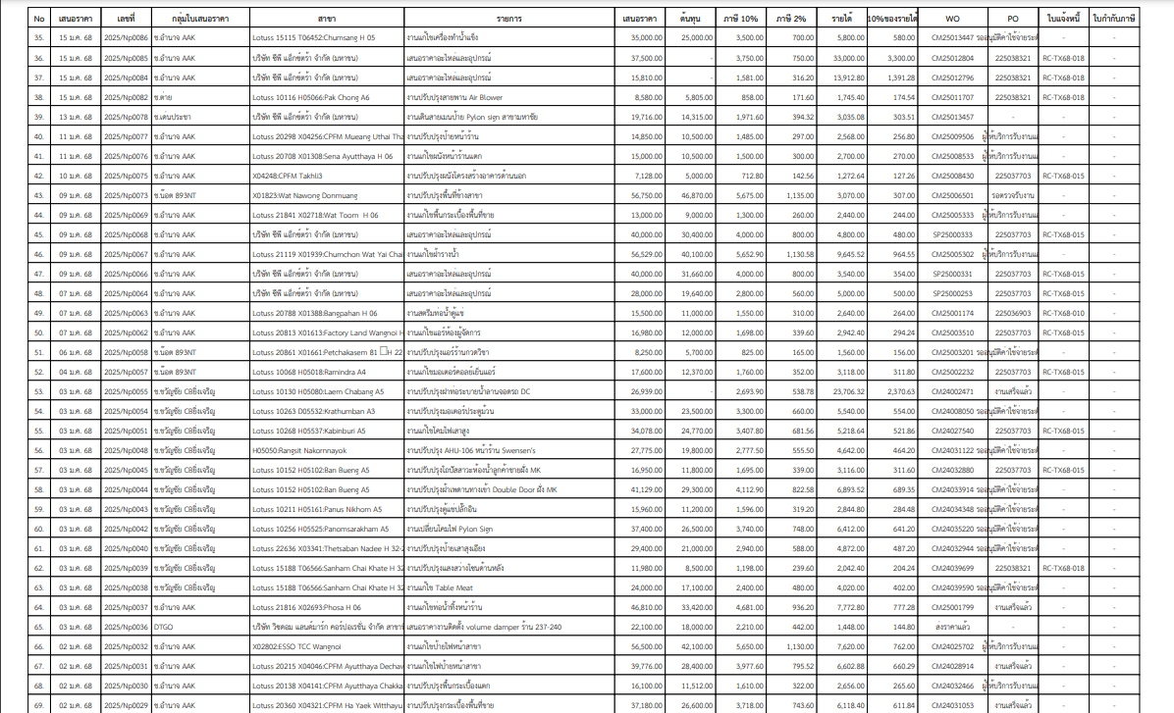
รูปแบบรายงานแบบเดิม
เพิ่ม
 | ผลรวมในรายการหน้าหลักและรายงานด้านในต้องตรงกัน
 | ใบที่ไม่มีต้นทุนไม่ต้องรวมมา
 | ผลรวมเฉพาะรายการที่มีต้นทุนเท่านั้น

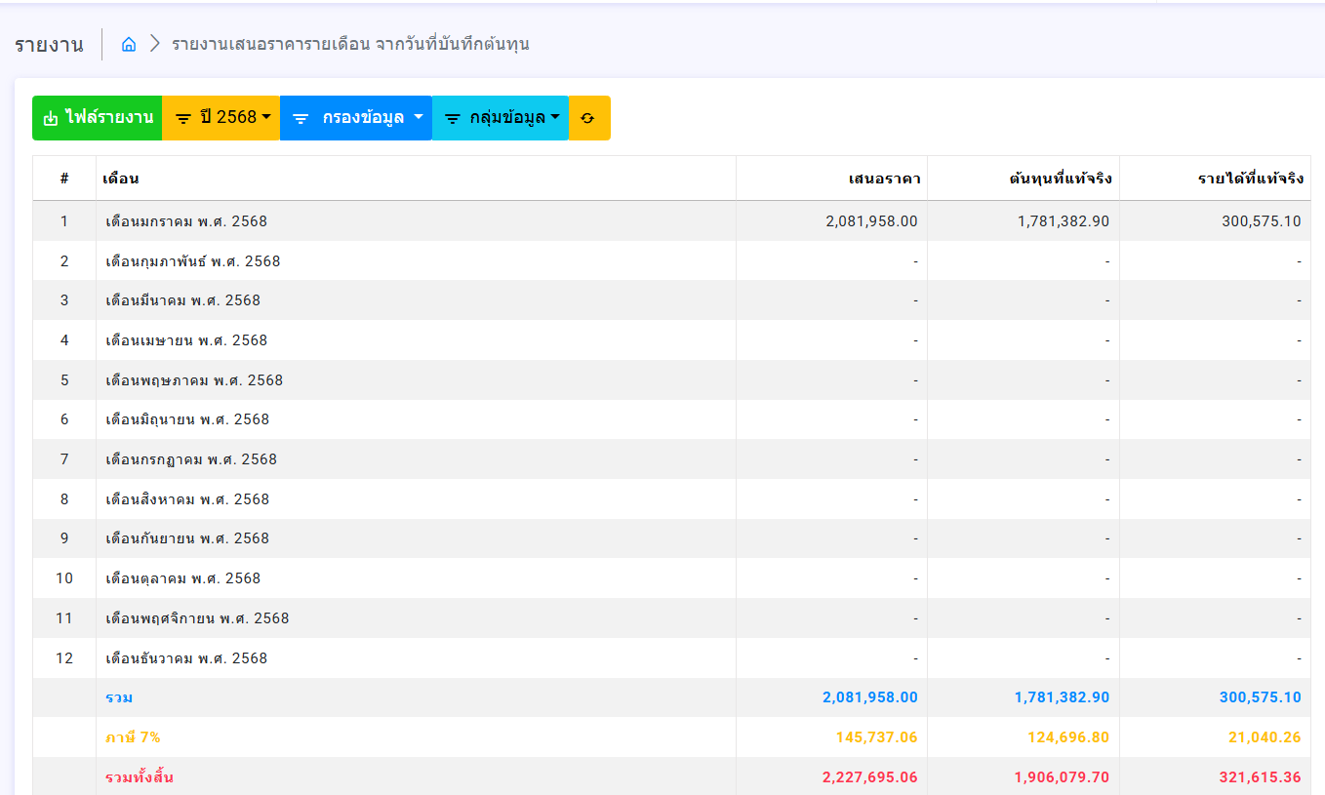
รายงานเสนอราคารายเดือน จากวันที่ออกใบสั่งซื้อ

ยอดสั่งซื้อ

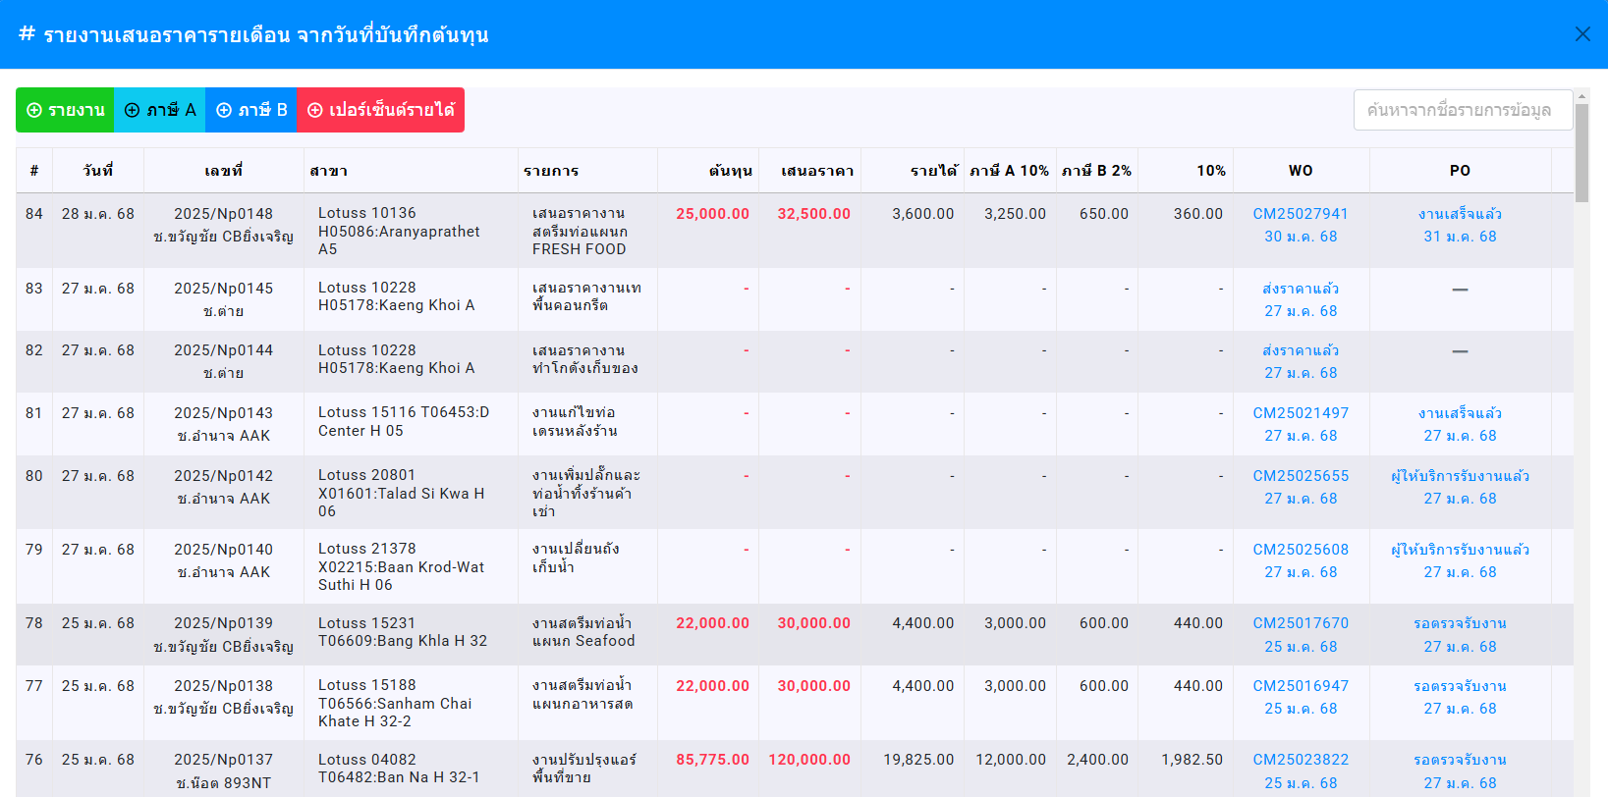

เสนอราคา
ยอดสั่งซื้อ
รายได้
เลขใบสั่งซื้อ

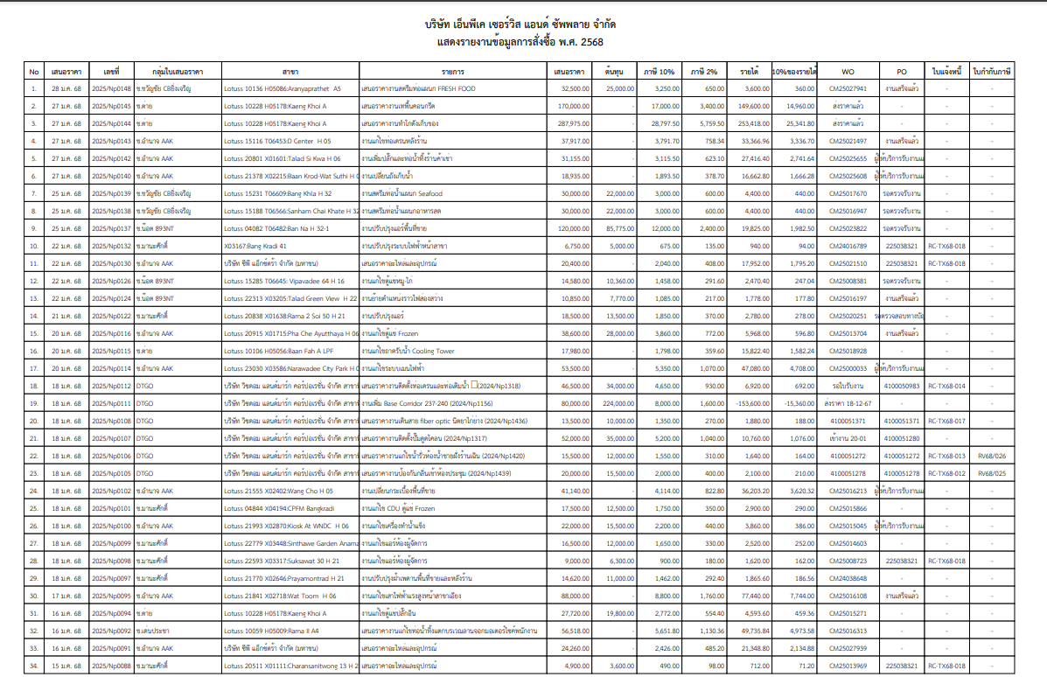
ช่องรายได้ มาจาก เสนอราคา-ยอดสั่งซื้อ =รายได้
ยอดสั่งซื้อ

รายงานผลกระกอบการ
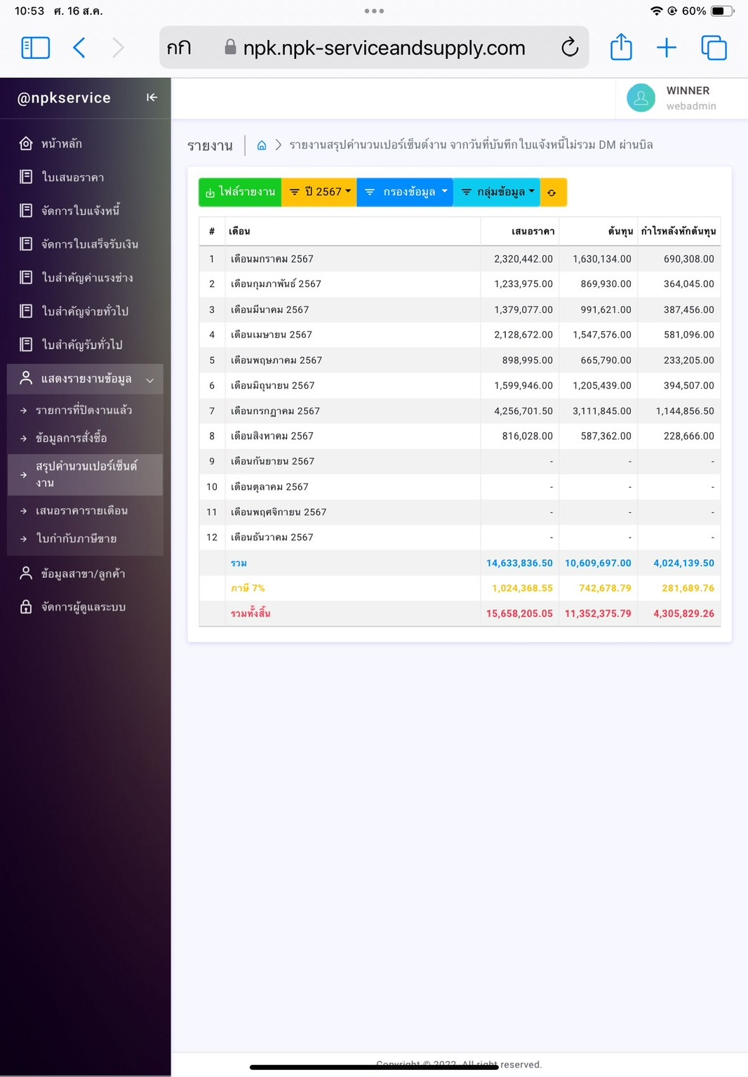
รายงานเสนอราคารายเดือน จากวันที่ใบสำคัญรับ

ใบสั่งซื้อ

 | 1 | รายงานสรุปผลประกอบการ ให้ยึดตัวเลขจากวันที่ในใบสำคัญรับ
 | 2 | ยอดสรุปหน้าแรกและด้านในต้องเป็นเลขเดียวกัน
 | 3 | แสดงตัวเลขเฉพาะใบที่ได้ทำงานเท่านั้น (ต้องมีการออกใบสั่งซื้อให้ช่างเท่านั้น)
 | 4 | ข้อมูลทุกอย่างให้เป็นการขึ้นอัตโนมัติ ( link มาเอง)

เปลี่ยนแปลงหัวเรื่องเป็นตามนี้
# | วันที่ | เลขที่ | สาขา | รายการ | เสนอราคา | ใบคำสั่งซื้อ | ออฟฟิศ | ภาษี | เบ็ดเตล็ด | รายได้
1 | 2 มค 67 |  |  |  | 10,500 | 7,500 | 900.00 | 300 | 60 | 1,740

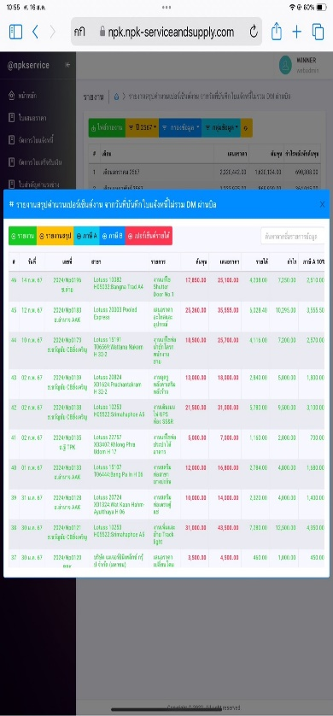
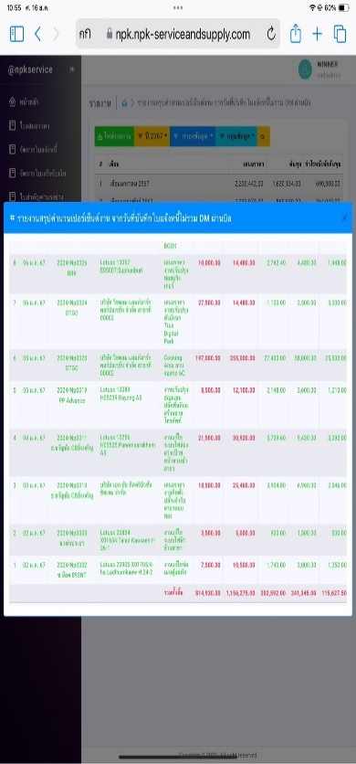
 |  |  |  |  | วิธีคิด
 |  |  |  |  | เสนอราคา |  | 10,500.00
 |  |  |  |  | ต้นทุน |  | 7,500.00
 |  |  |  |  |  |  | 3,000.00
 |  |  |  |  | ออฟฟิศ 30% |  | 900.00
 |  |  |  |  | ภาษี 10% |  | 300.00
 |  |  |  |  | เบ็ดเตล็ด 2% |  | 60.00
 |  |  |  |  | รายได้ |  | 1,740.00

รายงานกำไรขาดทุน
ข้อมูลทุกอย่างให้เป็นการขึ้นอัตโนมัติ ( link มาเอง)
บริษัท เอ็นพีเค เซอร์วิส แอนด์ ซัพพลาย จำกัด
กำไรขาดทุน
วันที่ 31 มกราคม 2567

รายได้จากการดำเนินงาน |  |  | 539,527.00 | ผลรวมของใบสำคัญรับ
 | ลูกหนี้ค้างรับ |  |  | ผลรวมมาจากใบแจ้งหนี้
หัก | ต้นทุนดำเนินงาน
 | ค่าแรงช่าง | 1,065,166.00 |  | ผลรวมจากใบสำคัญจ่ายหมวดต่าง ๆ
 | ค่าวัสดุ | -
 | เงินเดือนพนักงาน | 60,500.00
 | ค่าล่วงเวลา | 5,000.00
 | ค่าประกันสังคม | 750.00
 | ค่าสาธารณูปโภค | -
 | ค่าภาษี ภพ.30 ภงด.3, 53 | -
 | ค่าน้ำมัน
 | ค่าเช่ารถยนต์ | 5,000.00
 | ค่าขนส่งเอกสาร | 1,000.00
 | ค่าทางด่วน | -
 | วัสดุสำนักงาน
 | ค่าใช้จ่ายอื่นๆ | - | 1,137,416.00
กำไรขั้นต้น |  |  | -597,889.00 | รายได้จากการดำเนินการ-ผลรวมค่ต้นทุนการดำนเนินงาน

รายงานใบกำกับภาษี
ข้อมูลทุกอย่างให้เป็นการขึ้นอัตโนมัติ ( link มาเอง)
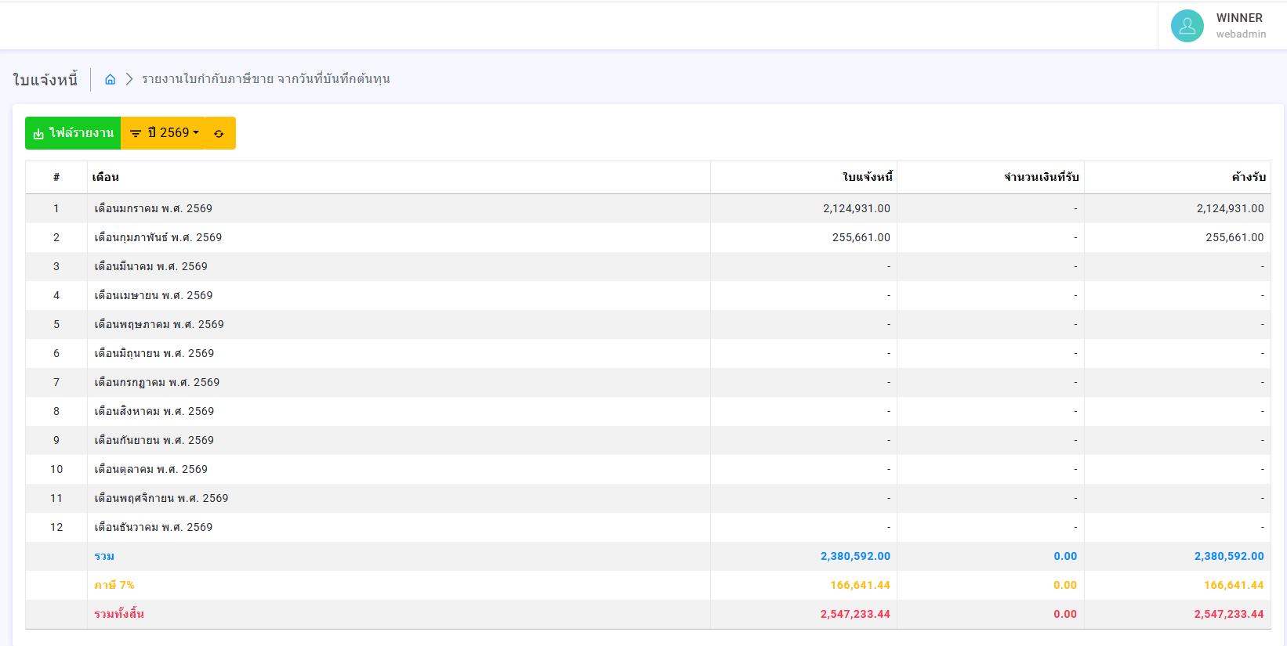

รายงานเสนอราคารายเดือน จากวันที่ใบแจ้งหนี้

ใบกำกับภาษี

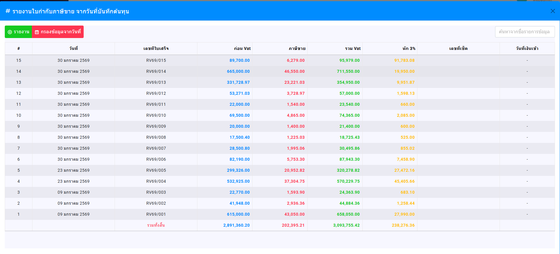
รายงานเสนอราคารายเดือน จากวันที่ออกใบสำคัญรับ

ใบสำคัญรับ
ภาษี 7%
เข้าบัญชี

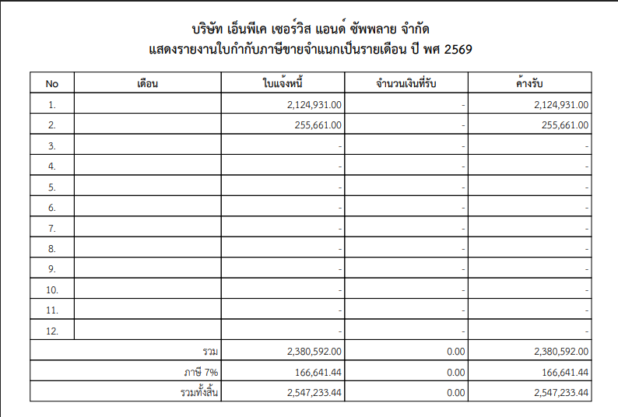

ใบกำกับภาษี

รายงานค่าแรง
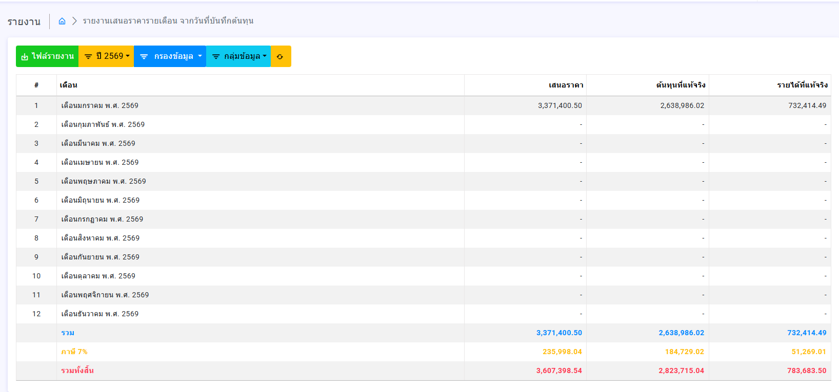
รายงานเสนอราคารายเดือน จากวันที่ออกใบสั่งซื้อ

ใบสั่งซื้อ
ค้างจ่าย
ยอดค้างจ่าย

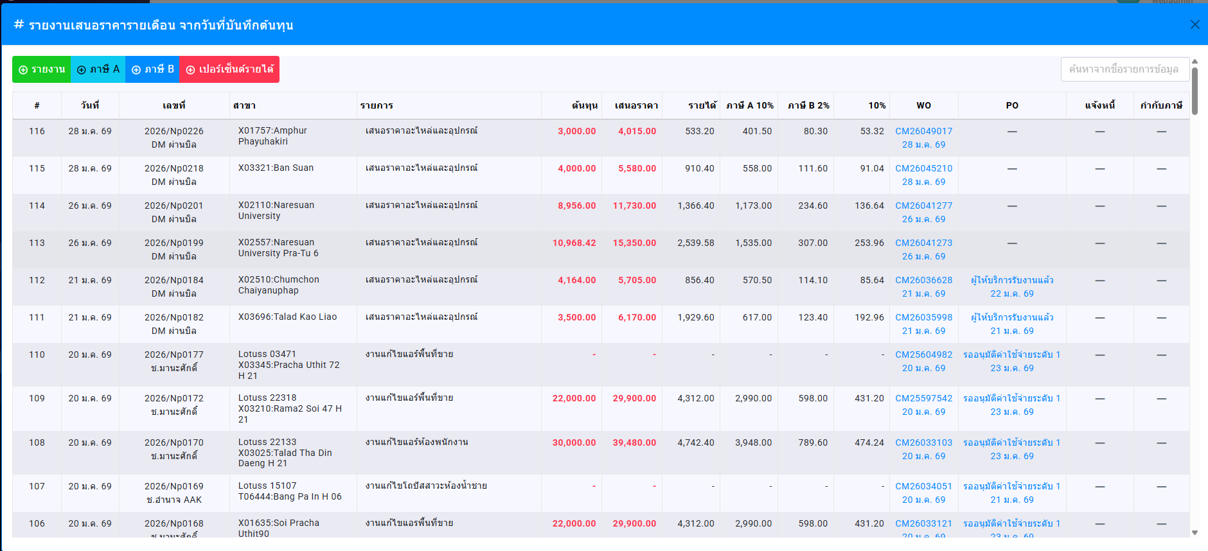
รายงานเสนอราคารายเดือน จากวันที่ออกใบสั่งซื้อ

ใบสั่งซื้อ
ยอดที่จ่าย
ยอดค้างจ่าย

รายงานจ่ายค่าแรงช่าง (ขึ้นวันที่ปัจจุบัน)
ใบสั่งซื้อ
งวดที่ 1
งวดที่ 2
งวดที่ 3
งวดที่ 4
งวดที่ 5
งวดที่ 6
WO
ค้างจ่าย
PO
ให้ขึ้นวันที่ด่านล่างทุกไอเทม

รายงานใบสำคัญรับ
1. แสดงหน้าหลักด้วยยอดรับทั้งหมด แยกเป็นเดือน ๆ
2. สามารถเลือกแต่ละกลุ่มรายได้งาน แยกเป็นเดือน ๆ
3. พิมพ์ ไฟล์งาน จากผลรวมทั้งหมด แยกแต่ละเดือน
4. พิมพ์ ไฟล์งาน จากกลุ่มรายได้ แยกแต่ละเดือน
5. กลุ่มรายได้ สามารถเพิ่มเติมเอกได้

รายงานใบสำคัญรับ จากวันที่ออกใบสำคัญรับ

ตัดออก
ยอดรวม

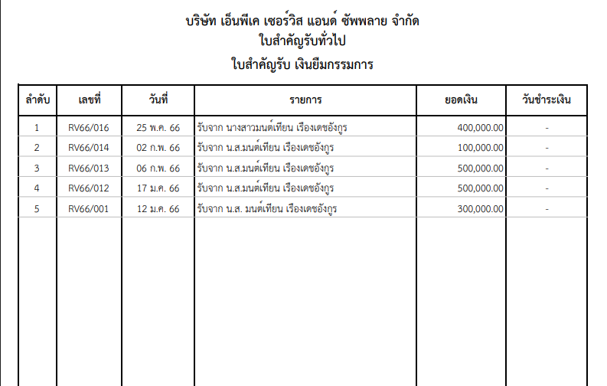

ประจำเดือน..........

แชร์ทุกรายการตามวันที่

รายงานใบสำคัญจ่าย
1. แสดงหน้าหลักด้วยยอดรับทั้งหมด แยกเป็นเดือน ๆ
2. สามารถเลือกแต่ละกลุ่มรายจ่าย แยกเป็นเดือน ๆ
3. พิมพ์ ไฟล์งาน จากผลรวมทั้งหมด แยกแต่ละเดือน
4. พิมพ์ ไฟล์งาน จากกลุ่มรายจ่าย แยกแต่ละเดือน
5. กลุ่มรายจ่าย สามารถเพิ่มเติมเอกได้

รายงานใบสำคัญจ่าย จากวันที่ออกใบสำคัญจ่าย

ตัดออก
ยอดรวม

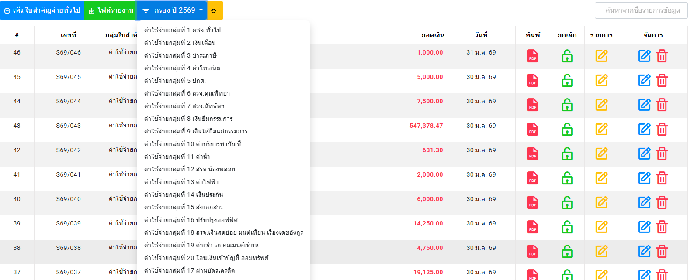

ประจำเดือน..........

แชร์ทุกรายการตามวันที่

รายงาน 50 ทวิ
ฉบับที่ 1 ( สำหรับผู้ถูกหักภาษี ณ ที่จ่าย ใช้แนบพร้อมกับแบบแสดงรายการภาษี ) |  |  |  |  |  |  |  |  |  |  |  |  |  |  |  |  | ' | ฉบับที่ 2 ( สำหรับผู้ถูกหักภาษี ณ ที่จ่าย เก็บไว้เป็นหลักฐาน) |  |  |  |  |  |  |  |  |  |  |  |  |  |  |  |  | ฉบับที่ 3 ( สำหรับผู้หักภาษี ณ ที่จ่าย ใช้แนบพร้อมกับแบบแสดงรายการภาษี ) |  |  |  |  |  |  |  |  |  |  |  |  |  |  |  |  | ' | ฉบับที่ 4 ( สำหรับผู้หักภาษี ณ ที่จ่าย เก็บไว้เป็นหลักฐาน)
หนังสือรับรองการหักภาษี ณ ที่จ่าย |  |  |  |  |  |  |  |  |  |  |  |  |  | เล่มที่ |  |  |  | หนังสือรับรองการหักภาษี ณ ที่จ่าย |  |  |  |  |  |  |  |  |  |  |  |  |  | เล่มที่ |  |  | หนังสือรับรองการหักภาษี ณ ที่จ่าย |  |  |  |  |  |  |  |  |  |  |  |  |  | เล่มที่ |  |  |  | หนังสือรับรองการหักภาษี ณ ที่จ่าย |  |  |  |  |  |  |  |  |  |  |  |  |  | เล่มที่
ตามมาตรา 50 ทวิ แห่งประมวลรัษฎากร |  |  |  |  |  |  |  |  |  |  |  |  |  | เลขที่ |  |  |  | ตามมาตรา 50 ทวิ แห่งประมวลรัษฎากร |  |  |  |  |  |  |  |  |  |  |  |  |  | เลขที่ | 0 |  | ตามมาตรา 50 ทวิ แห่งประมวลรัษฎากร |  |  |  |  |  |  |  |  |  |  |  |  |  | เลขที่ | 0 |  |  | ตามมาตรา 50 ทวิ แห่งประมวลรัษฎากร |  |  |  |  |  |  |  |  |  |  |  |  |  | เลขที่ | 0

ผู้มีหน้าที่หักภาษี ณ ที่จ่าย :- |  |  |  |  |  |  |  |  |  |  |  |  | เลขประจำตัวประชาชน | - ---- ----- -- - |  |  |  | ผู้มีหน้าที่หักภาษี ณ ที่จ่าย :- |  |  |  |  |  |  |  |  |  |  |  |  | เลขประจำตัวประชาชน | - ---- ----- -- - |  |  | ผู้มีหน้าที่หักภาษี ณ ที่จ่าย :- |  |  |  |  |  |  |  |  |  |  |  |  | เลขประจำตัวประชาชน | - ---- ----- -- - |  |  |  | ผู้มีหน้าที่หักภาษี ณ ที่จ่าย :- |  |  |  |  |  |  |  |  |  |  |  |  | เลขประจำตัวประชาชน | - ---- ----- -- -
ชื่อ |  | บริษัท เอ็นพีเค เซอร์วิส แอนด์ ซัพพลาย จำกัด |  |  |  |  |  |  |  |  |  |  | เลขประจำตัวผู้เสียภาษีอากร | 0 1055 55161 08 4 |  |  |  | ชื่อ |  | บริษัท เอ็นพีเค เซอร์วิส แอนด์ ซัพพลาย จำกัด |  |  |  |  |  |  |  |  |  |  | เลขประจำตัวผู้เสียภาษีอากร | 0 1055 55161 08 4 |  |  | ชื่อ |  | บริษัท เอ็นพีเค เซอร์วิส แอนด์ ซัพพลาย จำกัด |  |  |  |  |  |  |  |  |  |  | เลขประจำตัวผู้เสียภาษีอากร | 0 1055 55161 08 4 |  |  |  | ชื่อ |  | บริษัท เอ็นพีเค เซอร์วิส แอนด์ ซัพพลาย จำกัด |  |  |  |  |  |  |  |  |  |  | เลขประจำตัวผู้เสียภาษีอากร | 0 1055 55161 08 4
 |  | ( ให้ระบุว่าเป็น บุคคล นิติบุคคล บริษัท สมาคม หรือ คณะบุคคล ) |  |  |  |  |  |  |  |  |  |  |  |  |  |  |  |  |  | ( ให้ระบุว่าเป็น บุคคล นิติบุคคล บริษัท สมาคม หรือ คณะบุคคล ) |  |  |  |  |  |  |  |  |  |  |  |  |  |  |  |  | ( ให้ระบุว่าเป็น บุคคล นิติบุคคล บริษัท สมาคม หรือ คณะบุคคล ) |  |  |  |  |  |  |  |  |  |  |  |  |  |  |  |  |  | ( ให้ระบุว่าเป็น บุคคล นิติบุคคล บริษัท สมาคม หรือ คณะบุคคล )
ที่อยู่ |  | 210/19 หมู่ 4 ตำบลสนามชัย อำเภอเมืองสุพรรณบุรี จังหวัดสุพรรณบุรี 72000 |  |  |  |  |  |  |  |  |  |  |  |  |  |  |  | ที่อยู่ |  | 210/19 หมู่ 4 ตำบลสนามชัย อำเภอเมืองสุพรรณบุรี จังหวัดสุพรรณบุรี 72000 |  |  |  |  |  |  |  |  |  |  |  |  |  |  | ที่อยู่ |  | 210/19 หมู่ 4 ตำบลสนามชัย อำเภอเมืองสุพรรณบุรี จังหวัดสุพรรณบุรี 72000 |  |  |  |  |  |  |  |  |  |  |  |  |  |  |  | ที่อยู่ |  | 210/19 หมู่ 4 ตำบลสนามชัย อำเภอเมืองสุพรรณบุรี จังหวัดสุพรรณบุรี 72000
 |  | ( ให้ระบุ เลขที่ ตรอก/ซอย หมู่ที่ ถนน ตำบล/แขวง อำเภอ/เขต จังหวัด ) |  |  |  |  |  |  |  |  |  |  |  |  |  |  |  |  |  | ( ให้ระบุ เลขที่ ตรอก/ซอย หมู่ที่ ถนน ตำบล/แขวง อำเภอ/เขต จังหวัด ) |  |  |  |  |  |  |  |  |  |  |  |  |  |  |  |  | ( ให้ระบุ เลขที่ ตรอก/ซอย หมู่ที่ ถนน ตำบล/แขวง อำเภอ/เขต จังหวัด ) |  |  |  |  |  |  |  |  |  |  |  |  |  |  |  |  |  | ( ให้ระบุ เลขที่ ตรอก/ซอย หมู่ที่ ถนน ตำบล/แขวง อำเภอ/เขต จังหวัด )

ผู้ถูกหักภาษี ณ ที่จ่าย :- |  |  |  |  |  |  |  |  |  |  |  |  | เลขประจำตัวประชาชน | - ---- ----- -- - |  |  |  | ผู้ถูกหักภาษี ณ ที่จ่าย :- |  |  |  |  |  |  |  |  |  |  |  |  | เลขประจำตัวประชาชน | - ---- ----- -- - |  |  | ผู้ถูกหักภาษี ณ ที่จ่าย :- |  |  |  |  |  |  |  |  |  |  |  |  | เลขประจำตัวประชาชน | - ---- ----- -- - |  |  |  | ผู้ถูกหักภาษี ณ ที่จ่าย :- |  |  |  |  |  |  |  |  |  |  |  |  | เลขประจำตัวประชาชน | - ---- ----- -- -
ชื่อ |  | ห้างหุ้นส่วนจำกัด 893 เอ็น.ที.ดีเวลล็อปเม้น |  |  |  |  |  |  |  |  |  |  | เลขประจำตัวผู้เสียภาษีอากร | 0 1335 65004 80 0 |  |  |  | ชื่อ |  | ห้างหุ้นส่วนจำกัด 893 เอ็น.ที.ดีเวลล็อปเม้น |  |  |  |  |  |  |  |  |  |  | เลขประจำตัวผู้เสียภาษีอากร | 0 1335 65004 80 0 |  |  | ชื่อ |  | ห้างหุ้นส่วนจำกัด 893 เอ็น.ที.ดีเวลล็อปเม้น |  |  |  |  |  |  |  |  |  |  | เลขประจำตัวผู้เสียภาษีอากร | 0 1335 65004 80 0 |  |  |  | ชื่อ |  | ห้างหุ้นส่วนจำกัด 893 เอ็น.ที.ดีเวลล็อปเม้น |  |  |  |  |  |  |  |  |  |  | เลขประจำตัวผู้เสียภาษีอากร | 0 1335 65004 80 0
 |  | ( ให้ระบุว่าเป็น บุคคล นิติบุคคล บริษัท สมาคม หรือ คณะบุคคล ) |  |  |  |  |  |  |  |  |  |  |  |  |  |  |  |  |  | ( ให้ระบุว่าเป็น บุคคล นิติบุคคล บริษัท สมาคม หรือ คณะบุคคล ) |  |  |  |  |  |  |  |  |  |  |  |  |  |  |  |  | ( ให้ระบุว่าเป็น บุคคล นิติบุคคล บริษัท สมาคม หรือ คณะบุคคล ) |  |  |  |  |  |  |  |  |  |  |  |  |  |  |  |  |  | ( ให้ระบุว่าเป็น บุคคล นิติบุคคล บริษัท สมาคม หรือ คณะบุคคล )
ที่อยู่ |  | 101/7 หมู่ 7 ตำบลหน้าไม้ อำเภอลาดหลุมแก้ว จังหวัดปทุมธานี 12140 |  |  |  |  |  |  |  |  |  |  |  |  |  |  |  | ที่อยู่ |  | 101/7 หมู่ 7 ตำบลหน้าไม้ อำเภอลาดหลุมแก้ว จังหวัดปทุมธานี 12140 |  |  |  |  |  |  |  |  |  |  |  |  |  |  | ที่อยู่ |  | 101/7 หมู่ 7 ตำบลหน้าไม้ อำเภอลาดหลุมแก้ว จังหวัดปทุมธานี 12140 |  |  |  |  |  |  |  |  |  |  |  |  |  |  |  | ที่อยู่ |  | 101/7 หมู่ 7 ตำบลหน้าไม้ อำเภอลาดหลุมแก้ว จังหวัดปทุมธานี 12140
 |  | ( ให้ระบุ เลขที่ ตรอก/ซอย หมู่ที่ ถนน ตำบล/แขวง อำเภอ/เขต จังหวัด ) |  |  |  |  |  |  |  |  |  |  |  |  |  |  |  |  |  | ( ให้ระบุ เลขที่ ตรอก/ซอย หมู่ที่ ถนน ตำบล/แขวง อำเภอ/เขต จังหวัด ) |  |  |  |  |  |  |  |  |  |  |  |  |  |  |  |  | ( ให้ระบุ เลขที่ ตรอก/ซอย หมู่ที่ ถนน ตำบล/แขวง อำเภอ/เขต จังหวัด ) |  |  |  |  |  |  |  |  |  |  |  |  |  |  |  |  |  | ( ให้ระบุ เลขที่ ตรอก/ซอย หมู่ที่ ถนน ตำบล/แขวง อำเภอ/เขต จังหวัด )
ลำดับที่ |  |  |  |  | ในแบบ |  | (1) ภ.ง.ด. 1ก. |  | (2) ภ.ง.ด. 1ก.พิเศษ |  |  | (3) ภ.ง.ด. 2 |  | (4) ภ.ง.ด. 2ก. |  |  |  | ลำดับที่ |  |  |  |  | ในแบบ |  | (1) ภ.ง.ด. 1ก. |  | (2) ภ.ง.ด. 1ก.พิเศษ |  |  | (3) ภ.ง.ด. 2 |  | (4) ภ.ง.ด. 2ก. |  |  | ลำดับที่ |  |  |  |  | ในแบบ |  | (1) ภ.ง.ด. 1ก. |  | (2) ภ.ง.ด. 1ก.พิเศษ |  |  | (3) ภ.ง.ด. 2 |  | (4) ภ.ง.ด. 2ก. |  |  |  | ลำดับที่ |  |  |  |  | ในแบบ |  | (1) ภ.ง.ด. 1ก. |  | (2) ภ.ง.ด. 1ก.พิเศษ |  |  | (3) ภ.ง.ด. 2 |  | (4) ภ.ง.ด. 2ก.
(ให้สามารถอ้างอิงหรือสอบยันกันได้ระหว่างลำดับที่ตาม หนังสือรับรองฯ กับแบบยื่นรายการภาษีหักที่จ่าย) |  |  |  |  |  |  |  |  |  |  |  |  |  |  |  |  |  | (ให้สามารถอ้างอิงหรือสอบยันกันได้ระหว่างลำดับที่ตาม หนังสือรับรองฯ กับแบบยื่นรายการภาษีหักที่จ่าย) |  |  |  |  |  |  |  |  |  |  |  |  |  |  |  |  | (ให้สามารถอ้างอิงหรือสอบยันกันได้ระหว่างลำดับที่ตาม หนังสือรับรองฯ กับแบบยื่นรายการภาษีหักที่จ่าย) |  |  |  |  |  |  |  |  |  |  |  |  |  |  |  |  |  | (ให้สามารถอ้างอิงหรือสอบยันกันได้ระหว่างลำดับที่ตาม หนังสือรับรองฯ กับแบบยื่นรายการภาษีหักที่จ่าย)
 |  |  |  |  |  |  | (5) ภ.ง.ด. 3 |  | (6) ภ.ง.ด. 3ก. |  | X | (7) ภ.ง.ด. 53 |  |  |  |  |  |  |  |  |  |  |  |  | (5) ภ.ง.ด. 3 |  | (6) ภ.ง.ด. 3ก. |  | X | (7) ภ.ง.ด. 53 |  |  |  |  |  |  |  |  |  |  |  | (5) ภ.ง.ด. 3 |  | (6) ภ.ง.ด. 3ก. |  | X | (7) ภ.ง.ด. 53 |  |  |  |  |  |  |  |  |  |  |  |  | (5) ภ.ง.ด. 3 |  | (6) ภ.ง.ด. 3ก. |  | X | (7) ภ.ง.ด. 53

ประเภทเงินได้พึงประเมินที่จ่าย |  |  |  |  |  |  |  |  |  |  | วัน เดือน |  | จำนวนเงินที่จ่าย |  | ภาษีที่หัก |  |  | ประเภทเงินได้พึงประเมินที่จ่าย |  |  |  |  |  |  |  |  |  |  | วัน เดือน |  | จำนวนเงินที่จ่าย |  | ภาษีที่หัก |  | ประเภทเงินได้พึงประเมินที่จ่าย |  |  |  |  |  |  |  |  |  |  | วัน เดือน |  | จำนวนเงินที่จ่าย |  | ภาษีที่หัก |  |  | ประเภทเงินได้พึงประเมินที่จ่าย |  |  |  |  |  |  |  |  |  |  | วัน เดือน |  | จำนวนเงินที่จ่าย |  | ภาษีที่หัก
 |  |  |  |  |  |  |  |  |  |  | หรือปีภาษี ที่จ่าย |  |  |  | และนำส่งไว้ |  |  |  |  |  |  |  |  |  |  |  |  |  | หรือปีภาษี ที่จ่าย |  |  |  | และนำส่งไว้ |  |  |  |  |  |  |  |  |  |  |  |  | หรือปีภาษี ที่จ่าย |  |  |  | และนำส่งไว้ |  |  |  |  |  |  |  |  |  |  |  |  |  | หรือปีภาษี ที่จ่าย |  |  |  | และนำส่งไว้
1. | เงินเดือน ค่าจ้าง เบี้ยเลี้ยง โบนัส ฯลฯ ตามมาตรา 40 (1) |  |  |  |  |  |  |  |  |  |  |  |  |  |  |  |  | 1. | เงินเดือน ค่าจ้าง เบี้ยเลี้ยง โบนัส ฯลฯ ตามมาตรา 40 (1) |  |  |  |  |  |  |  |  |  |  |  |  |  |  |  | 1. | เงินเดือน ค่าจ้าง เบี้ยเลี้ยง โบนัส ฯลฯ ตามมาตรา 40 (1) |  |  |  |  |  |  |  |  |  |  |  |  |  |  |  |  | 1. | เงินเดือน ค่าจ้าง เบี้ยเลี้ยง โบนัส ฯลฯ ตามมาตรา 40 (1)
2. | ค่าธรรมเนียม ค่านายหน้า ฯลฯ ตามมาตรา 40 (2) |  |  |  |  |  |  |  |  |  |  |  |  |  |  |  |  | 2. | ค่าธรรมเนียม ค่านายหน้า ฯลฯ ตามมาตรา 40 (2) |  |  |  |  |  |  |  |  |  |  |  |  |  |  |  | 2. | ค่าธรรมเนียม ค่านายหน้า ฯลฯ ตามมาตรา 40 (2) |  |  |  |  |  |  |  |  |  |  |  |  |  |  |  |  | 2. | ค่าธรรมเนียม ค่านายหน้า ฯลฯ ตามมาตรา 40 (2)
3. | ค่าแห่งลิขสิทธิ์ ฯลฯ ตามมาตรา 40 (3) |  |  |  |  |  |  |  |  |  |  |  |  |  |  |  |  | 3. | ค่าแห่งลิขสิทธิ์ ฯลฯ ตามมาตรา 40 (3) |  |  |  |  |  |  |  |  |  |  |  |  |  |  |  | 3. | ค่าแห่งลิขสิทธิ์ ฯลฯ ตามมาตรา 40 (3) |  |  |  |  |  |  |  |  |  |  |  |  |  |  |  |  | 3. | ค่าแห่งลิขสิทธิ์ ฯลฯ ตามมาตรา 40 (3)
4. | (ก) ค่าดอกเบี้ย ฯลฯ ตามมาตรา 40 (4) (ก) |  |  |  |  |  |  |  |  |  |  |  |  |  |  |  |  | 4. | (ก) ค่าดอกเบี้ย ฯลฯ ตามมาตรา 40 (4) (ก) |  |  |  |  |  |  |  |  |  |  |  |  |  |  |  | 4. | (ก) ค่าดอกเบี้ย ฯลฯ ตามมาตรา 40 (4) (ก) |  |  |  |  |  |  |  |  |  |  |  |  |  |  |  |  | 4. | (ก) ค่าดอกเบี้ย ฯลฯ ตามมาตรา 40 (4) (ก)
 | (ข) เงินปันผล ส่วนแบ่งของกำไร ฯลฯ ตามมาตรา 40 (4) (ข) |  |  |  |  |  |  |  |  |  |  |  |  |  |  |  |  |  | (ข) เงินปันผล ส่วนแบ่งของกำไร ฯลฯ ตามมาตรา 40 (4) (ข) |  |  |  |  |  |  |  |  |  |  |  |  |  |  |  |  | (ข) เงินปันผล ส่วนแบ่งของกำไร ฯลฯ ตามมาตรา 40 (4) (ข) |  |  |  |  |  |  |  |  |  |  |  |  |  |  |  |  |  | (ข) เงินปันผล ส่วนแบ่งของกำไร ฯลฯ ตามมาตรา 40 (4) (ข)
 |  | (1) กรณีผู้ด้รับเงินปันผลได้รับเครดิตภาษี โดยจ่ายจาก |  |  |  |  |  |  |  |  |  |  |  |  |  |  |  |  |  | (1) กรณีผู้ด้รับเงินปันผลได้รับเครดิตภาษี โดยจ่ายจาก |  |  |  |  |  |  |  |  |  |  |  |  |  |  |  |  | (1) กรณีผู้ด้รับเงินปันผลได้รับเครดิตภาษี โดยจ่ายจาก |  |  |  |  |  |  |  |  |  |  |  |  |  |  |  |  |  | (1) กรณีผู้ด้รับเงินปันผลได้รับเครดิตภาษี โดยจ่ายจาก
 |  | กำไรสุทธิของกิจการที่ต้องเสียภาษีเงินได้นิติบุคคลในอัตราดังนี้ |  |  |  |  |  |  |  |  |  |  |  |  |  |  |  |  |  | กำไรสุทธิของกิจการที่ต้องเสียภาษีเงินได้นิติบุคคลในอัตราดังนี้ |  |  |  |  |  |  |  |  |  |  |  |  |  |  |  |  | กำไรสุทธิของกิจการที่ต้องเสียภาษีเงินได้นิติบุคคลในอัตราดังนี้ |  |  |  |  |  |  |  |  |  |  |  |  |  |  |  |  |  | กำไรสุทธิของกิจการที่ต้องเสียภาษีเงินได้นิติบุคคลในอัตราดังนี้
 |  |  | (1.1) อัตราร้อยละ 30 ของกำไรสุทธิ |  |  |  |  |  |  |  |  |  |  |  |  |  |  |  |  |  | (1.1) อัตราร้อยละ 30 ของกำไรสุทธิ |  |  |  |  |  |  |  |  |  |  |  |  |  |  |  |  | (1.1) อัตราร้อยละ 30 ของกำไรสุทธิ |  |  |  |  |  |  |  |  |  |  |  |  |  |  |  |  |  | (1.1) อัตราร้อยละ 30 ของกำไรสุทธิ
 |  |  | (1.2) อัตราร้อยละ 25 ของกำไรสุทธิ |  |  |  |  |  |  |  |  |  |  |  |  |  |  |  |  |  | (1.2) อัตราร้อยละ 25 ของกำไรสุทธิ |  |  |  |  |  |  |  |  |  |  |  |  |  |  |  |  | (1.2) อัตราร้อยละ 25 ของกำไรสุทธิ |  |  |  |  |  |  |  |  |  |  |  |  |  |  |  |  |  | (1.2) อัตราร้อยละ 25 ของกำไรสุทธิ
 |  |  | (1.3) อัตราร้อยละ 20 ของกำไรสุทธิ |  |  |  |  |  |  |  |  |  |  |  |  |  |  |  |  |  | (1.3) อัตราร้อยละ 20 ของกำไรสุทธิ |  |  |  |  |  |  |  |  |  |  |  |  |  |  |  |  | (1.3) อัตราร้อยละ 20 ของกำไรสุทธิ |  |  |  |  |  |  |  |  |  |  |  |  |  |  |  |  |  | (1.3) อัตราร้อยละ 20 ของกำไรสุทธิ
 |  |  | (1.4) อัตราอื่น ๆ ( ระบุ ) |  |  |  | ของกำไรสุทธิ |  |  |  |  |  |  |  |  |  |  |  |  |  | (1.4) อัตราอื่น ๆ ( ระบุ ) |  |  |  | ของกำไรสุทธิ |  |  |  |  |  |  |  |  |  |  |  |  | (1.4) อัตราอื่น ๆ ( ระบุ ) |  |  |  | ของกำไรสุทธิ |  |  |  |  |  |  |  |  |  |  |  |  |  | (1.4) อัตราอื่น ๆ ( ระบุ ) |  |  |  | ของกำไรสุทธิ
 |  | (2) กิจการที่ได้รับยกเว้นภาษีเงินได้นิติบุคคลซึ่ง ผู้รับเงินปันผลไม่ได้รับเครดิตภาษี |  |  |  |  |  |  |  |  |  |  |  |  |  |  |  |  |  | (2) กิจการที่ได้รับยกเว้นภาษีเงินได้นิติบุคคลซึ่ง ผู้รับเงินปันผลไม่ได้รับเครดิตภาษี |  |  |  |  |  |  |  |  |  |  |  |  |  |  |  |  | (2) กิจการที่ได้รับยกเว้นภาษีเงินได้นิติบุคคลซึ่ง ผู้รับเงินปันผลไม่ได้รับเครดิตภาษี |  |  |  |  |  |  |  |  |  |  |  |  |  |  |  |  |  | (2) กิจการที่ได้รับยกเว้นภาษีเงินได้นิติบุคคลซึ่ง ผู้รับเงินปันผลไม่ได้รับเครดิตภาษี
 |  |  | (2.1) กำไรสุทธิของกิจการที่ได้รับยกเว้นภาษีเงินได้นิติบุคคล |  |  |  |  |  |  |  |  |  |  |  |  |  |  |  |  |  | (2.1) กำไรสุทธิของกิจการที่ได้รับยกเว้นภาษีเงินได้นิติบุคคล |  |  |  |  |  |  |  |  |  |  |  |  |  |  |  |  | (2.1) กำไรสุทธิของกิจการที่ได้รับยกเว้นภาษีเงินได้นิติบุคคล |  |  |  |  |  |  |  |  |  |  |  |  |  |  |  |  |  | (2.1) กำไรสุทธิของกิจการที่ได้รับยกเว้นภาษีเงินได้นิติบุคคล
 |  |  | (2.2) เงินปันผลหรือเงินส่วนแบ่งของกำไรที่ได้รับยกเว้นไม่ต้องนำมารวม |  |  |  |  |  |  |  |  |  |  |  |  |  |  |  |  |  | (2.2) เงินปันผลหรือเงินส่วนแบ่งของกำไรที่ได้รับยกเว้นไม่ต้องนำมารวม |  |  |  |  |  |  |  |  |  |  |  |  |  |  |  |  | (2.2) เงินปันผลหรือเงินส่วนแบ่งของกำไรที่ได้รับยกเว้นไม่ต้องนำมารวม |  |  |  |  |  |  |  |  |  |  |  |  |  |  |  |  |  | (2.2) เงินปันผลหรือเงินส่วนแบ่งของกำไรที่ได้รับยกเว้นไม่ต้องนำมารวม
 |  |  |  | คำนวณเป็นรายได้เพื่อเสียภาษีนิติบุคคล |  |  |  |  |  |  |  |  |  |  |  |  |  |  |  |  |  | คำนวณเป็นรายได้เพื่อเสียภาษีนิติบุคคล |  |  |  |  |  |  |  |  |  |  |  |  |  |  |  |  | คำนวณเป็นรายได้เพื่อเสียภาษีนิติบุคคล |  |  |  |  |  |  |  |  |  |  |  |  |  |  |  |  |  | คำนวณเป็นรายได้เพื่อเสียภาษีนิติบุคคล
 |  |  | (2.3) กำไรสุทธิส่วนที่ได้หักผลขาดทุนสุทธิยกมาไม่เกิน 5 ปี |  |  |  |  |  |  |  |  |  |  |  |  |  |  |  |  |  | (2.3) กำไรสุทธิส่วนที่ได้หักผลขาดทุนสุทธิยกมาไม่เกิน 5 ปี |  |  |  |  |  |  |  |  |  |  |  |  |  |  |  |  | (2.3) กำไรสุทธิส่วนที่ได้หักผลขาดทุนสุทธิยกมาไม่เกิน 5 ปี |  |  |  |  |  |  |  |  |  |  |  |  |  |  |  |  |  | (2.3) กำไรสุทธิส่วนที่ได้หักผลขาดทุนสุทธิยกมาไม่เกิน 5 ปี
 |  |  |  | ก่อนรอบระยะเวลาบัญชีปัจจุบัน |  |  |  |  |  |  |  |  |  |  |  |  |  |  |  |  |  | ก่อนรอบระยะเวลาบัญชีปัจจุบัน |  |  |  |  |  |  |  |  |  |  |  |  |  |  |  |  | ก่อนรอบระยะเวลาบัญชีปัจจุบัน |  |  |  |  |  |  |  |  |  |  |  |  |  |  |  |  |  | ก่อนรอบระยะเวลาบัญชีปัจจุบัน
 |  |  | (2.4) กำไรที่รับรู้ทางบัญชีโดยวิธีส่วนได้เสีย (equity method) |  |  |  |  |  |  |  |  |  |  |  |  |  |  |  |  |  | (2.4) กำไรที่รับรู้ทางบัญชีโดยวิธีส่วนได้เสีย (equity method) |  |  |  |  |  |  |  |  |  |  |  |  |  |  |  |  | (2.4) กำไรที่รับรู้ทางบัญชีโดยวิธีส่วนได้เสีย (equity method) |  |  |  |  |  |  |  |  |  |  |  |  |  |  |  |  |  | (2.4) กำไรที่รับรู้ทางบัญชีโดยวิธีส่วนได้เสีย (equity method)
 |  |  | (2.5) อัตราอื่น ๆ ( ระบุ ) |  |  |  |  |  |  |  |  |  |  |  |  |  |  |  |  |  | (2.5) อัตราอื่น ๆ ( ระบุ ) |  |  |  |  |  |  |  |  |  |  |  |  |  |  |  |  | (2.5) อัตราอื่น ๆ ( ระบุ ) |  |  |  |  |  |  |  |  |  |  |  |  |  |  |  |  |  | (2.5) อัตราอื่น ๆ ( ระบุ )
5. | การจ่ายเงินได้ที่ต้องหักภาษี ณ. ที่จ่าย ตามคำสั่งกรมสรรพากรที่ออกตาม |  |  |  |  |  |  |  |  |  |  |  |  |  |  |  |  | 5. | การจ่ายเงินได้ที่ต้องหักภาษี ณ. ที่จ่าย ตามคำสั่งกรมสรรพากรที่ออกตาม |  |  |  |  |  |  |  |  |  |  |  |  |  |  |  | 5. | การจ่ายเงินได้ที่ต้องหักภาษี ณ. ที่จ่าย ตามคำสั่งกรมสรรพากรที่ออกตาม |  |  |  |  |  |  |  |  |  |  |  |  |  |  |  |  | 5. | การจ่ายเงินได้ที่ต้องหักภาษี ณ. ที่จ่าย ตามคำสั่งกรมสรรพากรที่ออกตาม
 | มาตรา 3 เตรส เช่น รางวัล ส่วนลดหรือประโยชน์ใดๆ เนื่องจากการส่งเสริมการขาย |  |  |  |  |  |  |  |  |  |  |  |  |  |  |  |  |  | มาตรา 3 เตรส เช่น รางวัล ส่วนลดหรือประโยชน์ใดๆ เนื่องจากการส่งเสริมการขาย |  |  |  |  |  |  |  |  |  |  |  |  |  |  |  |  | มาตรา 3 เตรส เช่น รางวัล ส่วนลดหรือประโยชน์ใดๆ เนื่องจากการส่งเสริมการขาย |  |  |  |  |  |  |  |  |  |  |  |  |  |  |  |  |  | มาตรา 3 เตรส เช่น รางวัล ส่วนลดหรือประโยชน์ใดๆ เนื่องจากการส่งเสริมการขาย
 | รางวัลในการประกวด การแข่งขัน การชิงโชค ค่าแสดงของนักแสดงสาธารณะ |  |  |  |  |  |  |  |  |  |  |  |  |  |  |  |  |  | รางวัลในการประกวด การแข่งขัน การชิงโชค ค่าแสดงของนักแสดงสาธารณะ |  |  |  |  |  |  |  |  |  |  |  |  |  |  |  |  | รางวัลในการประกวด การแข่งขัน การชิงโชค ค่าแสดงของนักแสดงสาธารณะ |  |  |  |  |  |  |  |  |  |  |  |  |  |  |  |  |  | รางวัลในการประกวด การแข่งขัน การชิงโชค ค่าแสดงของนักแสดงสาธารณะ
 | ค่าบริการ ค่าขนส่ง ค่าจ้างทำของ ค่าจ้างโฆษณา ค่าเช่า ค่าเบี้ยประกันวินาศภัย ฯลฯ |  |  |  |  |  |  |  |  |  |  |  |  |  |  |  |  |  | ค่าบริการ ค่าขนส่ง ค่าจ้างทำของ ค่าจ้างโฆษณา ค่าเช่า ค่าเบี้ยประกันวินาศภัย ฯลฯ |  |  |  |  |  |  |  |  |  | 0 |  |  |  |  |  |  | ค่าบริการ ค่าขนส่ง ค่าจ้างทำของ ค่าจ้างโฆษณา ค่าเช่า ค่าเบี้ยประกันวินาศภัย ฯลฯ |  |  |  |  |  |  |  |  |  | 0 |  |  |  |  |  |  |  | ค่าบริการ ค่าขนส่ง ค่าจ้างทำของ ค่าจ้างโฆษณา ค่าเช่า ค่าเบี้ยประกันวินาศภัย ฯลฯ |  |  |  |  |  |  |  |  |  | 0
6. | อื่นๆ(ระบุ) |  |  | ค่าจ้างเหมา |  |  |  |  |  |  | 2026-02-19 |  | 118,500.00 |  | 3,555.00 |  |  | 6. | อื่นๆ(ระบุ) |  |  | ค่าจ้างเหมา |  |  |  |  |  |  | 2026-02-19 |  | 118,500.00 |  | 3,555.00 |  | 6. | อื่นๆ(ระบุ) |  |  | ค่าจ้างเหมา |  |  |  |  |  |  | 2026-02-19 |  | 118,500.00 |  | 3,555.00 |  |  | 6. | อื่นๆ(ระบุ) |  |  | ค่าจ้างเหมา |  |  |  |  |  |  | 2026-02-19 |  | 118,500.00 |  | 3,555.00

 |  |  |  |  |  |  |  | รวมเงินที่จ่าย และ ภาษีที่นำส่ง |  |  |  |  | 118,500.00 |  | 3,555.00 |  |  |  |  |  |  |  |  |  |  | รวมเงินที่จ่าย และ ภาษีที่นำส่ง |  |  |  |  | 118,500.00 |  | 3,555.00 |  |  |  |  |  |  |  |  |  | รวมเงินที่จ่าย และ ภาษีที่นำส่ง |  |  |  |  | 118,500.00 |  | 3,555.00 |  |  |  |  |  |  |  |  |  |  | รวมเงินที่จ่าย และ ภาษีที่นำส่ง |  |  |  |  | 118,500.00 |  | 3,555.00

รวมเงินภาษีที่นำส่ง (ตัวอักษร) |  |  |  |  |  |  | -- สามพันห้าร้อยห้าสิบห้าบาทถ้วน -- |  |  |  |  |  |  |  |  |  |  | รวมเงินภาษีที่นำส่ง (ตัวอักษร) |  |  |  |  |  |  | -- สามพันห้าร้อยห้าสิบห้าบาทถ้วน -- |  |  |  |  |  |  |  |  |  | รวมเงินภาษีที่นำส่ง (ตัวอักษร) |  |  |  |  |  |  | -- สามพันห้าร้อยห้าสิบห้าบาทถ้วน -- |  |  |  |  |  |  |  |  |  |  | รวมเงินภาษีที่นำส่ง (ตัวอักษร) |  |  |  |  |  |  | -- สามพันห้าร้อยห้าสิบห้าบาทถ้วน --

 | เงินสะสมจ่ายเข้ากองทุนสำรองเลี้ยงชีพ ใบอนุญาตเลขที่ |  |  |  |  |  |  |  |  |  |  |  | จำนวนเงิน |  |  | บาท |  |  | เงินสะสมจ่ายเข้ากองทุนสำรองเลี้ยงชีพ ใบอนุญาตเลขที่ |  |  |  |  |  |  |  |  |  |  |  | จำนวนเงิน |  |  | บาท |  | เงินสะสมจ่ายเข้ากองทุนสำรองเลี้ยงชีพ ใบอนุญาตเลขที่ |  |  |  |  |  |  |  |  |  |  |  | จำนวนเงิน |  |  | บาท |  |  | เงินสะสมจ่ายเข้ากองทุนสำรองเลี้ยงชีพ ใบอนุญาตเลขที่ |  |  |  |  |  |  |  |  |  |  |  | จำนวนเงิน |  |  | บาท
 |  | เงินสมทบจ่ายเข้ากองทุนประกันสังคม จำนวน |  |  |  |  |  |  |  | บาท |  |  |  |  |  |  |  |  |  | เงินสมทบจ่ายเข้ากองทุนประกันสังคม จำนวน |  |  |  |  |  |  |  | บาท |  |  |  |  |  |  |  |  | เงินสมทบจ่ายเข้ากองทุนประกันสังคม จำนวน |  |  |  |  |  |  |  | บาท |  |  |  |  |  |  |  |  |  | เงินสมทบจ่ายเข้ากองทุนประกันสังคม จำนวน |  |  |  |  |  |  |  | บาท
 |  | เลขที่บัญชีนายจ้าง |  |  |  |  |  |  | เลขที่บัตรประกันสังคม ของผู้ถูกหักภาษี ณ ที่จ่าย |  |  |  |  |  |  |  |  |  |  | เลขที่บัญชีนายจ้าง |  |  |  |  |  |  | เลขที่บัตรประกันสังคม ของผู้ถูกหักภาษี ณ ที่จ่าย |  |  |  |  |  |  |  |  |  | เลขที่บัญชีนายจ้าง |  |  |  |  |  |  | เลขที่บัตรประกันสังคม ของผู้ถูกหักภาษี ณ ที่จ่าย |  |  |  |  |  |  |  |  |  |  | เลขที่บัญชีนายจ้าง |  |  |  |  |  |  | เลขที่บัตรประกันสังคม ของผู้ถูกหักภาษี ณ ที่จ่าย
ผู้จ่ายเงิน |  |  |  |  |  | ขอรับรองว่าข้อความและตัวเลขดังกล่าวข้างต้น ถูกต้องตรงกับความจริงทุกประการ |  |  |  |  |  |  |  |  |  |  |  | ผู้จ่ายเงิน |  |  |  |  |  | ขอรับรองว่าข้อความและตัวเลขดังกล่าวข้างต้น ถูกต้องตรงกับความจริงทุกประการ |  |  |  |  |  |  |  |  |  |  | ผู้จ่ายเงิน |  |  |  |  |  | ขอรับรองว่าข้อความและตัวเลขดังกล่าวข้างต้น ถูกต้องตรงกับความจริงทุกประการ |  |  |  |  |  |  |  |  |  |  |  | ผู้จ่ายเงิน |  |  |  |  |  | ขอรับรองว่าข้อความและตัวเลขดังกล่าวข้างต้น ถูกต้องตรงกับความจริงทุกประการ
ü
ü
ü
ü
ประทับตรานิติบุคค
(ถ้ามี)
ประทับตรานิติบุคค
(ถ้ามี)
ประทับตรานิติบุคค
(ถ้ามี)
ประทับตรานิติบุคค
(ถ้ามี)
ü
ü
ü
ü
ประทับตรานิติบุคค
(ถ้ามี)
ประทับตรานิติบุคค
(ถ้ามี)
ประทับตรานิติบุคค
(ถ้ามี)
ประทับตรานิติบุคค
(ถ้ามี)
ü
ü
ü
ü
ประทับตรานิติบุคค
(ถ้ามี)
ประทับตรานิติบุคค
(ถ้ามี)
ประทับตรานิติบุคค
(ถ้ามี)
ประทับตรานิติบุคค
(ถ้ามี)
ü
ü
ü
ü
ประทับตรานิติบุคค
(ถ้ามี)
ประทับตรานิติบุคค
(ถ้ามี)
ประทับตรานิติบุคค
(ถ้ามี)
ประทับตรานิติบุคค
(ถ้ามี)
 | หักภาษี ณ ที่จ่าย |  |  |  |  |  |  |  |  |  |  |  |  |  |  |  |  |  | หักภาษี ณ ที่จ่าย |  |  |  |  |  |  |  |  |  |  |  |  |  |  |  |  | หักภาษี ณ ที่จ่าย |  |  |  |  |  |  |  |  |  |  |  |  |  |  |  |  |  | หักภาษี ณ ที่จ่าย
 | ออกภาษีให้ตลอดไป |  |  |  |  |  |  |  |  |  |  |  |  |  |  |  |  |  | ออกภาษีให้ตลอดไป |  |  |  |  |  |  |  |  |  |  |  |  |  |  |  |  | ออกภาษีให้ตลอดไป |  |  |  |  |  |  |  |  |  |  |  |  |  |  |  |  |  | ออกภาษีให้ตลอดไป
 | ออกภาษีให้ครั้งเดียว |  |  |  | ลงชื่อ |  |  |  |  | ผู้มีหน้าที่หักภาษี ณ ที่จ่าย |  |  |  |  |  |  |  |  | ออกภาษีให้ครั้งเดียว |  |  |  | ลงชื่อ |  |  |  |  | ผู้มีหน้าที่หักภาษี ณ ที่จ่าย |  |  |  |  |  |  |  | ออกภาษีให้ครั้งเดียว |  |  |  | ลงชื่อ |  |  |  |  | ผู้มีหน้าที่หักภาษี ณ ที่จ่าย |  |  |  |  |  |  |  |  | ออกภาษีให้ครั้งเดียว |  |  |  | ลงชื่อ |  |  |  |  | ผู้มีหน้าที่หักภาษี ณ ที่จ่าย
 | อื่นๆ (ระบุ) |  |  |  |  | 2026-02-19 |  |  |  | วัน เดือน ปี ที่ออกหนังสือรับรองฯ |  |  |  |  |  |  |  |  | อื่นๆ (ระบุ) |  |  |  |  | 2026-02-19 |  |  |  | วัน เดือน ปี ที่ออกหนังสือรับรองฯ |  |  |  |  |  |  |  | อื่นๆ (ระบุ) |  |  |  |  | 2026-02-19 |  |  |  | วัน เดือน ปี ที่ออกหนังสือรับรองฯ |  |  |  |  |  |  |  |  | อื่นๆ (ระบุ) |  |  |  |  | 2026-02-19 |  |  |  | วัน เดือน ปี ที่ออกหนังสือรับรองฯ

คำเตือน |  |  | ผู้มีหน้าที่ออกหนังสือรับรองการหักภาษี ณ. ที่จ่าย |  |  |  |  |  | หมายเหตุ เลขประจำตัวผู้เสียภาษีอากร (13 หลัก)* หมายถึง |  |  |  |  |  |  |  |  | คำเตือน |  |  | ผู้มีหน้าที่ออกหนังสือรับรองการหักภาษี ณ. ที่จ่าย |  |  |  |  |  | หมายเหตุ เลขประจำตัวผู้เสียภาษีอากร (13 หลัก)* หมายถึง |  |  |  |  |  |  |  | คำเตือน |  |  | ผู้มีหน้าที่ออกหนังสือรับรองการหักภาษี ณ. ที่จ่าย |  |  |  |  |  | หมายเหตุ เลขประจำตัวผู้เสียภาษีอากร (13 หลัก)* หมายถึง |  |  |  |  |  |  |  |  | คำเตือน |  |  | ผู้มีหน้าที่ออกหนังสือรับรองการหักภาษี ณ. ที่จ่าย |  |  |  |  |  | หมายเหตุ เลขประจำตัวผู้เสียภาษีอากร (13 หลัก)* หมายถึง
 |  |  | ฝ่าฝืนไม่ปฏิบัติตามมาตรา 50 ทวิ แห่งประมวลรัษฎากร |  |  |  |  |  | 1. กรณีบุคคลธรรมดาไทย ให้ใช้เลขประจำตัวประชาชนของกรมการปกครอง |  |  |  |  |  |  |  |  |  |  |  | ฝ่าฝืนไม่ปฏิบัติตามมาตรา 50 ทวิ แห่งประมวลรัษฎากร |  |  |  |  |  | 1. กรณีบุคคลธรรมดาไทย ให้ใช้เลขประจำตัวประชาชนของกรมการปกครอง |  |  |  |  |  |  |  |  |  |  | ฝ่าฝืนไม่ปฏิบัติตามมาตรา 50 ทวิ แห่งประมวลรัษฎากร |  |  |  |  |  | 1. กรณีบุคคลธรรมดาไทย ให้ใช้เลขประจำตัวประชาชนของกรมการปกครอง |  |  |  |  |  |  |  |  |  |  |  | ฝ่าฝืนไม่ปฏิบัติตามมาตรา 50 ทวิ แห่งประมวลรัษฎากร |  |  |  |  |  | 1. กรณีบุคคลธรรมดาไทย ให้ใช้เลขประจำตัวประชาชนของกรมการปกครอง
 |  |  | ต้องรับโทษทางอาญา ตามมาตรา 35 แห่งประมวลรัษฎากร |  |  |  |  |  | 2. กรณีนิติบุคคล ให้ใช้เลขทะเบียนนิติบุคคลของกรมพัฒนาธุรกิจการค้า |  |  |  |  |  |  |  | ' |  |  |  | ต้องรับโทษทางอาญา ตามมาตรา 35 แห่งประมวลรัษฎากร |  |  |  |  |  | 2. กรณีนิติบุคคล ให้ใช้เลขทะเบียนนิติบุคคลของกรมพัฒนาธุรกิจการค้า |  |  |  |  |  |  |  |  |  |  | ต้องรับโทษทางอาญา ตามมาตรา 35 แห่งประมวลรัษฎากร |  |  |  |  |  | 2. กรณีนิติบุคคล ให้ใช้เลขทะเบียนนิติบุคคลของกรมพัฒนาธุรกิจการค้า |  |  |  |  |  |  |  | ' |  |  |  | ต้องรับโทษทางอาญา ตามมาตรา 35 แห่งประมวลรัษฎากร |  |  |  |  |  | 2. กรณีนิติบุคคล ให้ใช้เลขทะเบียนนิติบุคคลของกรมพัฒนาธุรกิจการค้า
 |  |  |  |  |  |  |  |  | 3. กรณีอื่น ๆ นอกเหนือจาก 1. และ 2. ให้ใช้เลขประจำตัวผู้เสียภาษีอากร (13 หลัก) |  |  |  |  |  |  |  |  |  |  |  |  |  |  |  |  |  | 3. กรณีอื่น ๆ นอกเหนือจาก 1. และ 2. ให้ใช้เลขประจำตัวผู้เสียภาษีอากร (13 หลัก) |  |  |  |  |  |  |  |  |  |  |  |  |  |  |  |  | 3. กรณีอื่น ๆ นอกเหนือจาก 1. และ 2. ให้ใช้เลขประจำตัวผู้เสียภาษีอากร (13 หลัก) |  |  |  |  |  |  |  |  |  |  |  |  |  |  |  |  |  | 3. กรณีอื่น ๆ นอกเหนือจาก 1. และ 2. ให้ใช้เลขประจำตัวผู้เสียภาษีอากร (13 หลัก)

รายงาน 50 ทวิ จากวันที่ออกหนังสือ

ใบสั่งซื้อ
ยอดหัก

ใบสั่งซื้อ
ยอดหัก
วันที่ส่ง
เลข tax

แสดงรายงาน 50 ทวิ ประจำเดือน .... ปี...

รายชื่อผู้ถูกหัก
ใบสั่งซื้อ
ยอดหัก
วันที่ส่ง
เลข tax

